Tabelle1
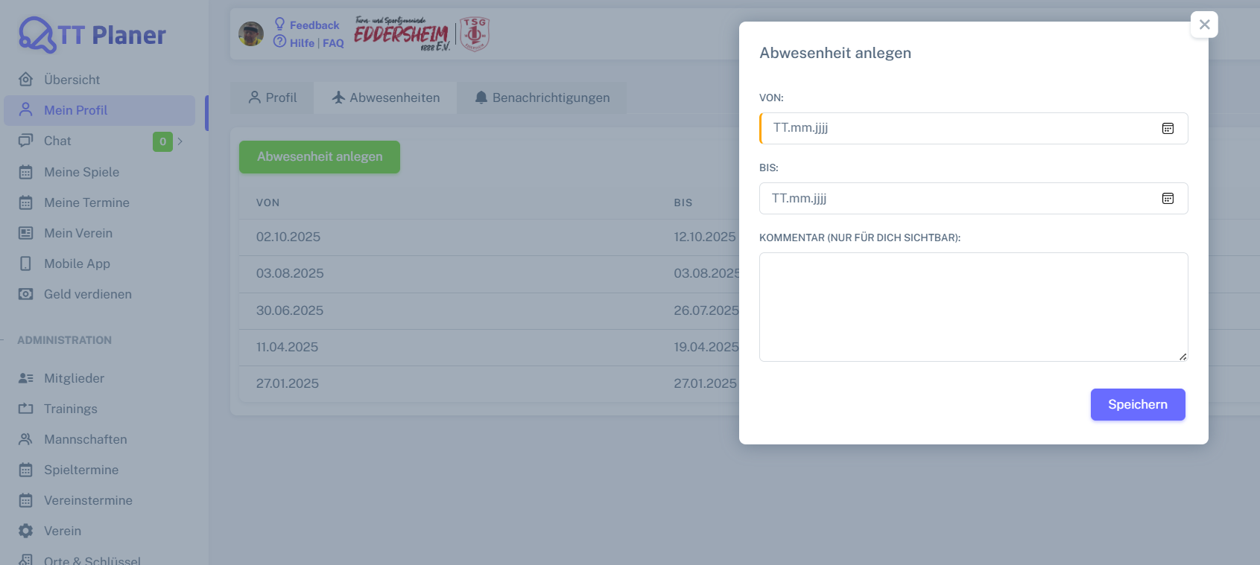
Control | Modus | calVon | calBis | mltKommentar | pagTermine | butSpeichern | Action
Record/Selector | Modus |  |  |  |  |  | Action
Check defaults | <CHK>

